상품제안서
샌디스크 CZ48 3.0 USB메모리 | 상품코드: F14352

 |  |  |  |  |  |  | 02-412-0044 | www.easy1.co.kr
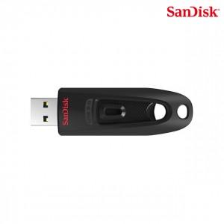

【상세/제작정보】

【인쇄/포장옵션】 | 레이저 / 포장지포장

【공급단가】 | 수량 | 100~ | 300~ | 500~ | 1,000~ | 2,000~
*VAT별도 | 32G | 6,250원 | 6,150원 | 6,000원 | 5,900원 | 5,800원
 | 64G | 7,700원 | 7,550원 | 6,000원 | 5,900원 | 5,700원
 | 128G | 14,000원 | 13,800원 | 13,500원 | 13,200원 | 13,000원
 | 256G | 23,100원 | 22,800원 | 22,200원 | 22,000원 | 20,000원

【상품 URL】 | http://www.easy1.co.kr/src/goods_detail.php?gdno=14352

